Index
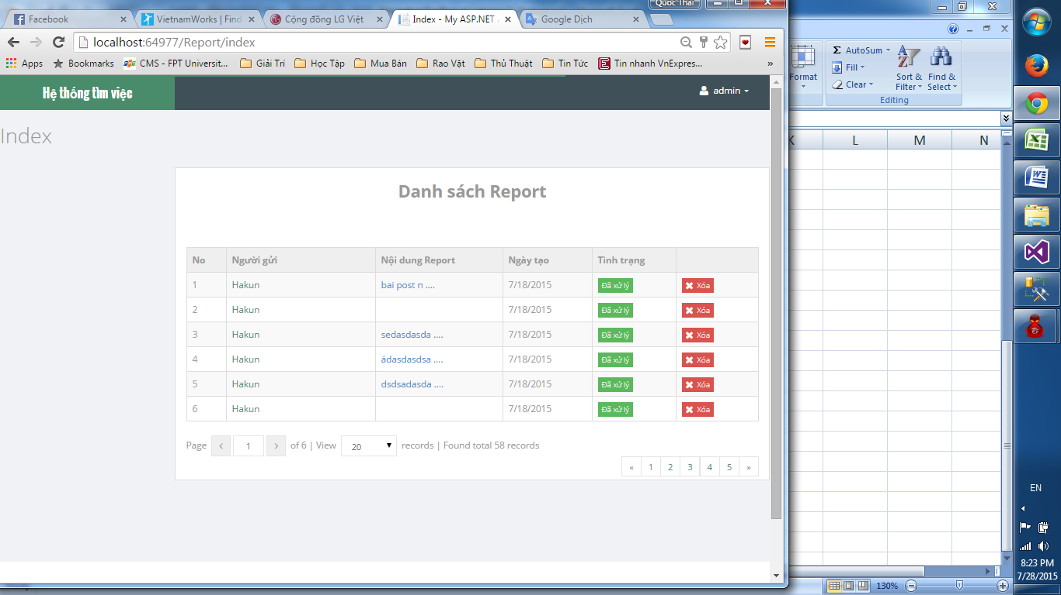

Index?

Giao diện có vấn đề

Các nút ở đây không sd được

